流程图
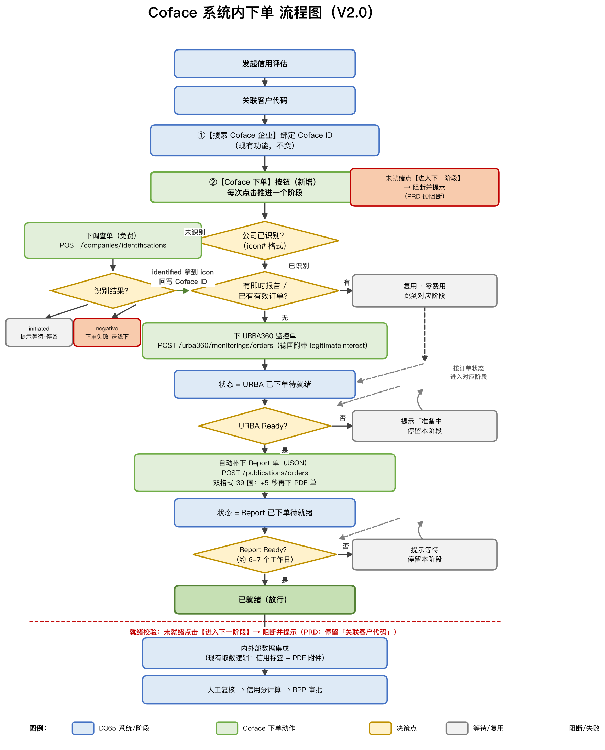
Coface 系统内下单 流程图（V2.0）

